88 外国人就業者の割合
88 外国人就業者の割合

 | 時点 2020(R2)年10月1日（５年毎）
 | 単位 ％ |  |  |  |  |  |  |  | 偏差値 |  | 56.2
順位 |  | 都道府県名 |  | 数 値 |  |  | 順位 | 都道府県名 |  | 数 値

 |  | 0 | 全 国 |  | 1.91 | 0.0 | 24 | 0 | 石 川 |  | 1.52
1 |  | 0 | 愛 知 |  | 3.21 | 0.0 | 25 | 0 | 沖 縄 |  | 1.46
2 |  | 0 | 群 馬 |  | 3.08 | 0.0 | 26 | 0 | 山 口 |  | 1.44
3 |  | 0 | 三 重 |  | 3.06 | 0.0 | 27 | 0 | 福 岡 |  | 1.41
4 |  | 0 | 岐 阜 |  | 2.93 | 0.0 | 28 | 0 | 愛 媛 |  | 1.39
5 |  | 0 | 静 岡 |  | 2.75 | 0.0 | 29 | 0 | 熊 本 |  | 1.31
6 |  | 0 | 福 井 |  | 2.47 | 0.0 | 30 | 0 | 大 分 |  | 1.23
7 |  | 0 | 滋 賀 |  | 2.44 | 0.0 | 31 | 0 | 徳 島 |  | 1.14
8 |  | 0 | 東 京 |  | 2.42 | 0.0 | 32 | 0 | 鳥 取 |  | 1.10
9 |  | 0 | 茨 城 |  | 2.29 | 0.0 | 33 | 0 | 奈 良 |  | 1.09
10 |  | 0 | 広 島 |  | 2.24 | 0.0 | 33 | 0 | 佐 賀 |  | 1.09
11 |  | 0 | 富 山 |  | 2.12 | 0.0 | 33 | 0 | 鹿児島 |  | 1.09
12 |  | 0 | 大 阪 |  | 2.11 | 0.0 | 36 | 0 | 宮 崎 |  | 0.98
13 |  | ◎ | 千 葉 |  | 2.08 | 0.0 | 37 | 0 | 宮 城 |  | 0.95
14 |  | 0 | 栃 木 |  | 2.01 | 0.0 | 38 | 0 | 北海道 |  | 0.94
15 |  | 0 | 埼 玉 |  | 1.99 | 0.0 | 39 | 0 | 福 島 |  | 0.92
16 |  | 0 | 山 梨 |  | 1.95 | 0.0 | 40 | 0 | 山 形 |  | 0.91
17 |  | 0 | 神奈川 |  | 1.87 | 0.0 | 40 | 0 | 長 崎 |  | 0.91
18 |  | 0 | 長 野 |  | 1.86 | 0.0 | 42 | 0 | 岩 手 |  | 0.88
19 |  | 0 | 島 根 |  | 1.84 | 0.0 | 42 | 0 | 高 知 |  | 0.88
20 |  | 0 | 岡 山 |  | 1.82 | 0.0 | 44 | 0 | 新 潟 |  | 0.87
21 |  | 0 | 兵 庫 |  | 1.80 | 0.0 | 45 | 0 | 和歌山 |  | 0.79
22 |  | 0 | 京 都 |  | 1.76 | 0.0 | 46 | 0 | 青 森 |  | 0.64
23 |  | 0 | 香 川 |  | 1.75 | 0.0 | 47 | 0 | 秋 田 |  | 0.53
外国人就業者の割合
北海道 | 0.94
青 森 | 0.64
岩 手 | 0.88
宮 城 | 0.95
秋 田 | 0.53
山 形 | 0.91
福 島 | 0.92
茨 城 | 2.29
栃 木 | 2.01
群 馬 | 3.08
埼 玉 | 1.99
千 葉 | 2.08
東 京 | 2.42
神奈川 | 1.87
新 潟 | 0.87
富 山 | 2.12
石 川 | 1.52
福 井 | 2.47
山 梨 | 1.95
長 野 | 1.86
岐 阜 | 2.93
静 岡 | 2.75
愛 知 | 3.21
三 重 | 3.06
滋 賀 | 2.44
京 都 | 1.76
大 阪 | 2.11
兵 庫 | 1.8
奈 良 | 1.09
和歌山 | 0.79
鳥 取 | 1.1
島 根 | 1.84
岡 山 | 1.82
広 島 | 2.24
山 口 | 1.44
徳 島 | 1.14
香 川 | 1.75
愛 媛 | 1.39
高 知 | 0.88
福 岡 | 1.41
佐 賀 | 1.09
長 崎 | 0.91
熊 本 | 1.31
大 分 | 1.23
宮 崎 | 0.98
鹿児島 | 1.09
沖 縄 | 1.46

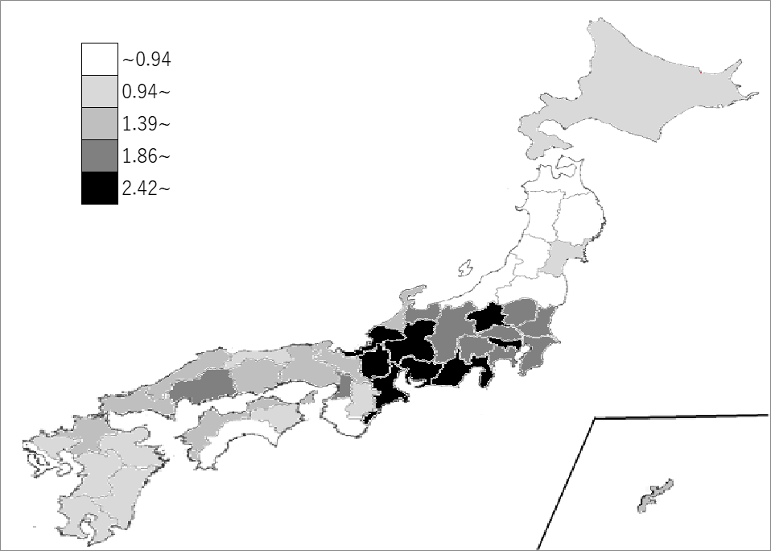
千葉県の推移
平成12年 | 0.96 | 17
平成17年 | 1.12 | 19
平成22年 | 1.25 | 18
平成27年 | 1.43 | 15
令和2年 | 2.08 | 13

《備 考》 ・資料出所 総務省統計局「令和2年国勢調査」 ・算出方法 就業者総数に占める外国人就業者の割合 ・参 考 千葉県の外国人就業者数は、59,658人で6位です。全国は、1,102,313人。

